Solicitud gráfica
 | Asignatura: | Matemáticas |  |  | Fecha:
 | Grado: | 3
 | Título del tema: | Números hasta de seis cifras |  |  | ¿Cuaderno de estudio o recurso? | Recurso
 | Editor: | Andrea Constanza Perdomo Pedraza |  |  | Motor del recurso | M5A

 | Código guión o recurso: | MA_03_02_CO_REC130 | ← Para determinar este código, visite la hoja de Ayuda
 |  |  |  |  | ESPECIFICACIÓN DE ARCHIVOS A ENTREGAR
Núm. | Archivo Shutterstock o ruta en web | Imagen para: | Tipo | Formato | Nombre imagen SMALL | Tamaño imagen SMALL | Nombre imagen ZOOM | Tamaño imagen ZOOM | Descripción | Observaciones
IMG01 | 165254927 Ver observaciones en la columna final | Recurso M5A | Ilustración | Horizontal | MA_03_02_CO_REC130_IMG01n.png | 286 x 286 px | MA_03_02_CO_REC130_IMG01a.png | 500 x 500 px | Usar solo los artículos de la primera fila y poner los precios | 
IMG02 | Es la misma ilustración de la imagen 1 | Recurso M5A | Ilustración | Horizontal | MA_03_02_CO_REC130_IMG02n.png | 286 x 286 px | MA_03_02_CO_REC130_IMG02a.png | 500 x 500 px | Usar solo los artículos de la primera fila y poner los precios
IMG03 | 91750898 Ver indicaciones última columna | Recurso M5A | Ilustración | Horizontal | MA_03_02_CO_REC130_IMG03n.png | 286 x 286 px | MA_03_02_CO_REC130_IMG03a.png | 500 x 500 px | Usar solo los artículos de la primera fila y poner los precios | 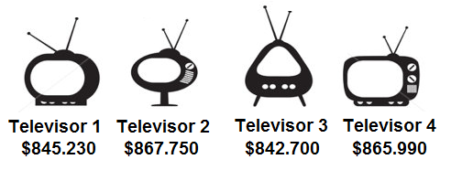
IMG04 | Es la misma ilustración anteriror | Recurso M5A | Ilustración | Horizontal | MA_03_02_CO_REC130_IMG04n.png | 286 x 286 px | MA_03_02_CO_REC130_IMG04a.png | 500 x 500 px | Usar solo los artículos de la primera fila y poner los precios
Pensión: $782.400
Servicios: $689.460
Mercado: $785.200
Lista de útiles: $698.450
IMG05 | 142959802 Ver indicaciones en última columna | Recurso M5A | Ilustración | Horizontal | MA_03_02_CO_REC130_IMG05n.png | 286 x 286 px | MA_03_02_CO_REC130_IMG05a.png | 500 x 500 px | Poner la lista de precios de la imagen | 

